Giới thiệu tổng quan
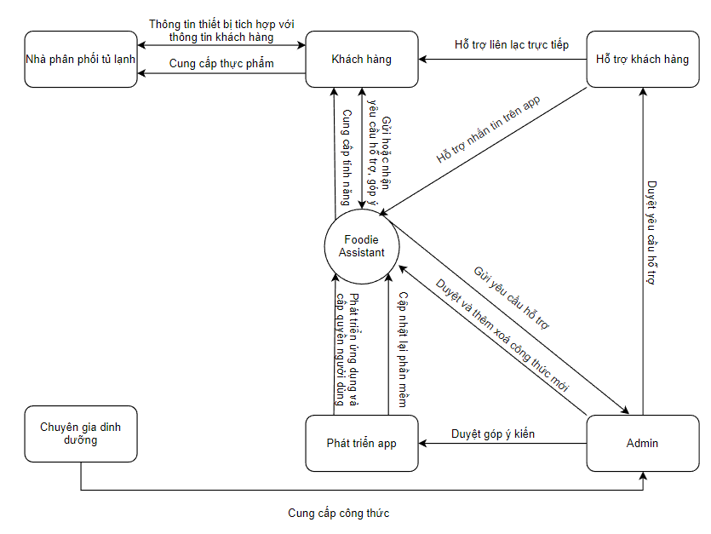
 | HỒ SƠ MÔ TẢ YÊU CẦU SẢN PHẨM: Foodie Assistant

1. Giới thiệu tổng quan: (Overview)
Gần đây, nhóm chúng tôi đã tham gia vào việc phát triển một ứng dụng di động đặc biệt cho người bận rộn, nhằm giúp họ dễ dàng lên kế hoạch và nấu ăn ngon miệng mà không tốn quá nhiều thời gian. Ứng dụng này có tên là "Foodie Assistant" và nó đồng thời có thể kết nối với tủ lạnh thông minh. Đầu tiên, khi người dùng cài đặt ứng dụng, họ có thể xem được hàng ngàn công thức đã có sẵn trên app để có thể lựa chọn món ăn phù hợp, có thể tính toán được lượng dinh dưỡng có trong thực phẩm. Nếu có tủ lạnh thông minh, app còn có thể liên kết với tủ lạnh thông minh giúp cho người dùng kiểm soát nguyên liệu thực phẩm cũng như điều chỉnh nhiệt độ phù hợp cho thực phẩm và sau khi người dùng đã thiết tích hợp với tủ lạnh, "Foodie Assistant" sẽ gợi ý cho họ các món ăn phù hợp dựa trên sở thích và nguyên liệu hiện có.
2. Các bên liên quan: (Stakeholders)
Inside Stakeholders | Trách nhiệm của các vai trò | Sự ảnh hưởng
Phát triển App | Trách nhiệm của nhóm này là kiểm tra chất lượng của ứng dụng trước và sau khi phát hành, đảm bảo tính ổn định, bảo mật và hiệu suất của ứng dụng. | Thiết kế, phát triển và triển khai các tính năng, giao diện và chức năng của ứng dụng trên nền tảng di động. Họ cũng phải tương tác với các bộ phận khác trong dự án, kiểm thử và sửa lỗi, đáp ứng các yêu cầu của người dùng để đảm bảo rằng ứng dụng được phát triển đúng hướng và đáp ứng được yêu cầu của người dùng.
Hộ trợ khách hàng | Hộ trợ khách hàng khi họ gặp phải vấn đề về mặt kỹ thuật hay gặp trục trặc khi sử dụng ứng dụng | Đảm bảo rằng khách hàng nhận được sự hỗ trợ tốt nhất, sản phẩm được cải thiện liên tục và tạo niềm tin cho khách hàng về sản phẩm và công ty.
Admin | Xử lý các hoạt động quản trị vận hành, kiểm soát hoạt động người dùng | Admin quản lý thông tin thức ăn bằng cách cập nhật, chỉnh sửa và xóa dữ liệu để đảm bảo độ chính xác. Họ cũng quản lý người dùng đóng vai trò quan trọng trong việc giám sát hoạt động của người dùng và xử lý các vấn đề phát sinh
Chuyên gia dinh dưỡng | Các chuyên gia dinh dưỡng đóng vai trò quan trọng trong việc đưa ra gợi ý về thực đơn và cung cấp kiến thức về dinh dưỡng. | Chuyên gia dinh dưỡng đóng vai trò quan trọng trong việc cung cấp kiến thức chuyên môn và đưa ra gợi ý về thực đơn. Chất lượng và độ chính xác của thông tin dinh dưỡng mà chuyên gia cung cấp sẽ ảnh hưởng đến tính hữu ích và đáng tin cậy của ứng dụng.
Outside Stakeholders | Trách nhiệm của các vai trò | Sự ảnh hưởng
Khách hàng | Trách nhiệm của người dùng là mua và sử dụng sản phẩm một cách đúng đắn, tham gia cung cấp ý kiến phản hồi và góp ý để cải thiện sản phẩm. | Giúp tăng lợi nhuận cho dự án, góp ý cũng như tham gia vào việc góp ý và đánh giá cho sản phẩm
Nhà phân phối tủ lạnh | Trách nhiệm của nhà phân phối là đưa sản phẩm có thể có công nghệ thông minh đến với người dùng một cách dễ dàng và thuận tiện, đảm bảo tính chính xác và đầy đủ của thông tin sản phẩm. | Chủ sở hữu tủ lạnh có vai trò quan trọng trong việc tích hợp tủ lạnh với ứng dụng hay không. Độ tin cậy và hiệu suất của tủ lạnh thông minh sẽ ảnh hưởng đến khả năng kết nối và tương tác của ứng dụng với tủ lạnh.

3. Bối cảnh hiện tại (Current Situation)
- Hiện tại, dự án xây dựng ứng dụng di động gợi ý thực đơn nấu ăn có khả năng kết nối với tủ lạnh thông minh đã thu hút sự quan tâm trong việc đáp ứng nhu cầu của thị trường. Mục đích của dự án này là tìm hiểu, phân tích và đánh giá nhu cầu của thị trường cũng như các sản phẩm và phần mềm liên quan đến hoạt động gợi ý và quản lý thực đơn phù hợp với người dùng bận rộn. - Để đạt được mục tiêu này, việc thực hiện khảo sát thị trường là bắt buộc và có thể tham khảo từ nhiều nguồn trên Internet, đảm bảo ghi rõ nguồn tham khảo. Tuy nhiên, điều quan trọng nhất là phải có kết quả khảo sát từ chính những đối tượng người dùng tiềm năng mà dự án hướng tới. - Dưới đây là một tóm tắt về tình hình hiện tại của dự án: 1.Nhu cầu thị trường: Có một số lượng đáng kể người bận rộn và nhiều người sử dụng mực đích khác nhau có nhu cầu tìm kiếm giải pháp giúp họ lựa chọn và chuẩn bị bữa ăn một cách thuận tiện, đầy dủ dinh dưỡng và quản lí được thực phẩm . Sự gia tăng của lối sống nhanh nhẹn và tốc độ công việc cao tạo ra nhu cầu cho ứng dụng di động giúp người dùng quản lý thời gian và tìm kiếm các gợi ý thực đơn phù hợp với nhu cầu của họ. 2.Cạnh tranh: Hiện tại, đã có một số ứng dụng di động liên quan đến gợi ý thực đơn và quản lý nấu ăn. Tuy nhiên, chưa có nhiều ứng dụng chú trọng vào việc kết nối với tủ lạnh thông minh để quản lý nguyên liệu và hạn sử dụng thực phẩm. Điều này tạo cơ hội cho dự án của bạn để đem lại giá trị sáng tạo và đáp ứng một phần nhu cầu chưa được khai thác. 3.Đối tượng người dùng: Mục tiêu của dự án là nhắm đến người bận rộn, người chơi thể thao,... có lối sống sôi nổi và cần giải pháp tiện ích để tạo thực đơn và quản lý thực phẩm. Các nhóm đối tượng tiềm năng bao gồm sinh viên, nhân viên văn phòng, gia đình, vận động viên và những người không có nhiều kinh nghiệm nấu ăn. 4.Các tính năng chính: Ứng dụng di động gợi ý thực đơn nấu ăn dành cho người bận rộn có thể cung cấp các tính năng như: a.Gợi ý thực đơn hàng

4. Vấn đề và Nhu cầu của Khách hàng (Business Problems & Business Needs)
Vấn đề của người sử dụng | Thiếu thời gian và kiến thức nấu ăn: con người phải đối mặt với vấn đề thiếu thời gian và kiến thức để lựa chọn và chuẩn bị bữa ăn hợp lý. Họ có xu hướng dựa vào các món ăn nhanh hoặc đồ ăn đóng gói, gây ảnh hưởng đến sức khỏe và chất lượng dinh dưỡng. Quản lý thực phẩm không hiệu quả: Việc quản lý thực phẩm và nguyên liệu trong tủ lạnh thông minh gặp khó khăn, dẫn đến lãng phí và sự thiếu hụt. Người dùng thường không biết nguyên liệu nào có sẵn trong tủ và thường xuyên mua thực phẩm không cần thiết hoặc quên sử dụng thực phẩm đã có. Sự khó khăn trong việc tạo ra thực đơn đa dạng: Đối với người không có kỹ năng nấu ăn hoặc kiến thức về dinh dưỡng, việc tạo ra thực đơn đa dạng và cân đối có thể trở thành một thách thức. Họ có thể mắc phải sự lặp lại trong việc chọn các món ăn và không đảm bảo đủ dinh dưỡng. Khó khăn trong việc tổ chức và quản lý thực đơn: Người trẻ bận rộn thường gặp khó khăn trong việc tổ chức và quản lý thực đơn. Việc theo dõi các món ăn đã nấu, kế hoạch mua sắm và chuẩn bị các nguyên liệu có thể trở nên phức tạp và dễ bị lãng quên. Thể thao và dinh dưỡng: Người chơi thể thao cần một chế độ ăn uống phù hợp để đáp ứng nhu cầu năng lượng và cung cấp các chất dinh dưỡng cần thiết cho hoạt động thể thao. Tuy nhiên, họ có thể gặp khó khăn trong việc lựa chọn và lập kế hoạch thực đơn phù hợp với lịch tập luyện và yêu cầu dinh dưỡng của mình. Ứng dụng gợi ý thực đơn nấu ăn có thể cung cấp các gợi ý và công thức ăn dựa trên nhu cầu dinh dưỡng và mục tiêu thể thao của người chơi.

Nhu cầu của người sử dụng | Ứng dụng gợi ý thực đơn nấu ăn: Cần có một ứng dụng di động giúp người trẻ bận rộn lựa chọn và chuẩn bị thực đơn nấu ăn dựa trên thời gian có sẵn, khẩu vị và yêu cầu dinh dưỡng. Ứng dụng này phải đáp ứng nhu cầu đa dạng của người dùng và cung cấp các gợi ý thực đơn hợp lý và dễ thực hiện. Kết nối với tủ lạnh thông minh: Cần tích hợp ứng dụng với tủ lạnh thông minh để quản lý và theo dõi nguyên liệu trong tủ. Người dùng có thể dễ dàng xem danh sách nguyên liệu có sẵn, hạn sử dụng, và nhận được gợi ý món ăn dựa trên nguyên liệu có sẵn. Không có tủ lạnh thông minh: Cần xem được công thức có sẵn trên ứng dụng mà không cần phải kết nối với tụ lạnh thông minh Hướng dẫn nấu ăn và công thức đơn giản: Ứng dụng phải cung cấp hướng dẫn nấu ăn chi tiết và các công thức đơn giản để người dùng có thể nấu các món ăn một cách dễ dàng và thành công. Lịch trình nấu ăn và thông báo nhắc nhở: Cần có tính năng lịch trình nấu ăn và thông báo nhắc nhở để người dùng có thể tổ chức và quản lý thời gian nấu ăn một cách hiệu quả. Gợi ý thực đơn tùy chỉnh cho người chơi thể thao: Cần có khả năng tùy chỉnh gợi ý thực đơn dành cho người chơi thể thao, dựa trên nhu cầu dinh dưỡng và mục tiêu thể thao của họ. Ứng dụng cần cung cấp các gợi ý món ăn giàu protein, vitamin và khoáng chất, có khả năng tăng cường năng lượng và hỗ trợ phục hồi sau tập luyện. Điều này giúp người chơi thể thao tăng cường hiệu suất và duy trì sức khỏe tốt trong quá trình tập luyện và thi đấu.

5. Tầm nhìn sản phẩm (Product Vision)
Tên sản phẩm ứng dụng của chúng tôi là "Foodie Assistant". Ứng dụng này không chỉ gợi ý thực đơn, mà còn có thể kết nối với tủ lạnh thông minh để điều chỉnh nhiệt độ và bảo quản thực phẩm nếu không có tử lạnh thông minh thì khách hàng vẫn có thể sử dụng phần mềm mà không cần có kết nối tủ lạnh. "Foodie Assistant" là một mobile app dành cho bận rộn, người quan tâm đến dinh dưỡng, ... . Nó giúp người dùng tìm kiếm và chọn món ăn dựa trên yêu cầu và sở thích cá nhân. Ứng dụng này tiết kiệm thời gian và năng lượng trong việc lên kế hoạch và chuẩn bị bữa ăn hàng ngày.Người dùng có thể xem hàng ngàn công thức gợi ý nấu ăn trong "Foodie Assistant" và ngoài ra còn có thể nhập liệu thực phẩm để tính toán lượng dinh dưỡng có trong thực phẩm. Đặc biệt, ứng dụng này có thể kết nối với tủ lạnh thông minh, nếu người dùng liên kết với tủ lạnh thông minh thì họ còn có thể kiểm soát được thực phẩm thông qua điều chỉnh nhiệt độ, truy cập thông tin về nguyên liệu có sẵn và giúp tối ưu hóa việc lên kế hoạch thực đơn, bảo quản và giảm thiểu lãng phí thực phẩm.

6. Sơ đồ tổng quan hệ thống (Context Diagram)

4.User groups & Personas
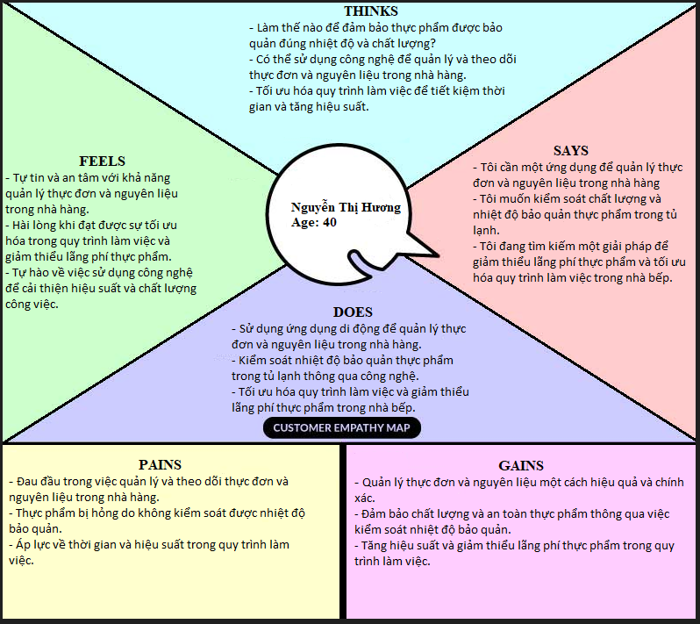
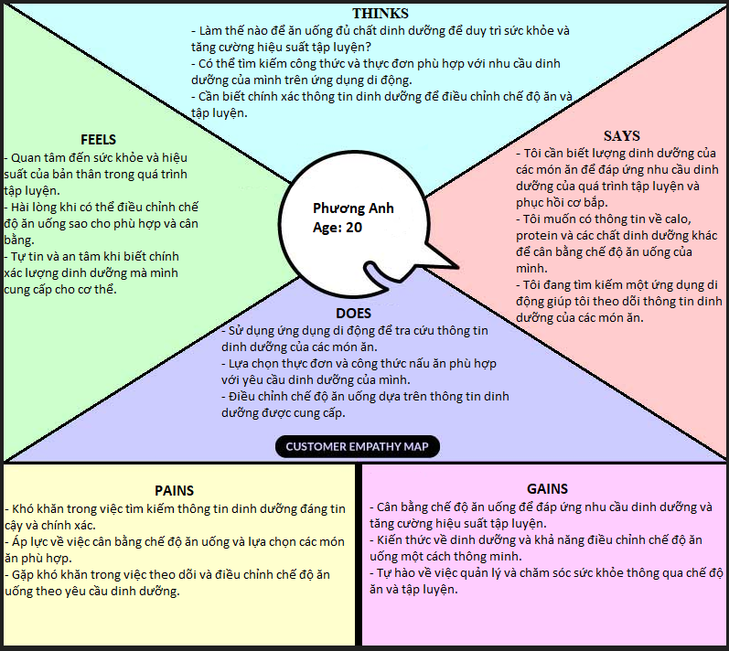
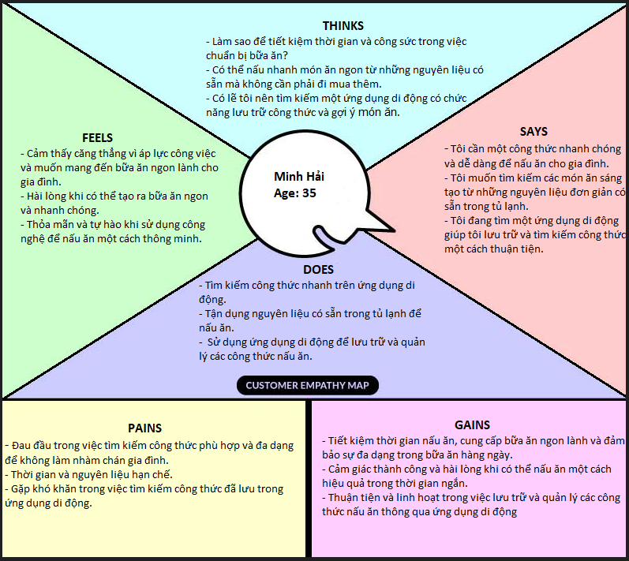
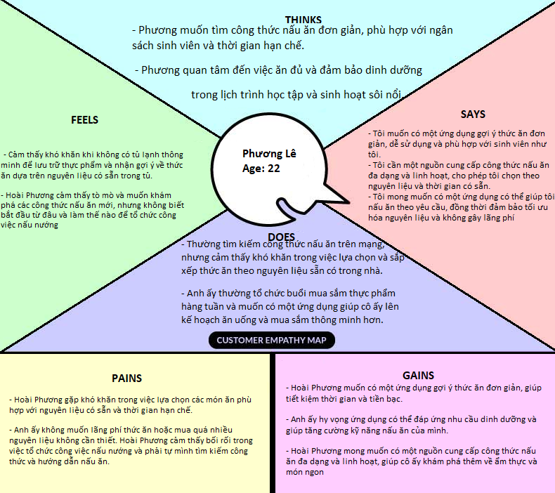
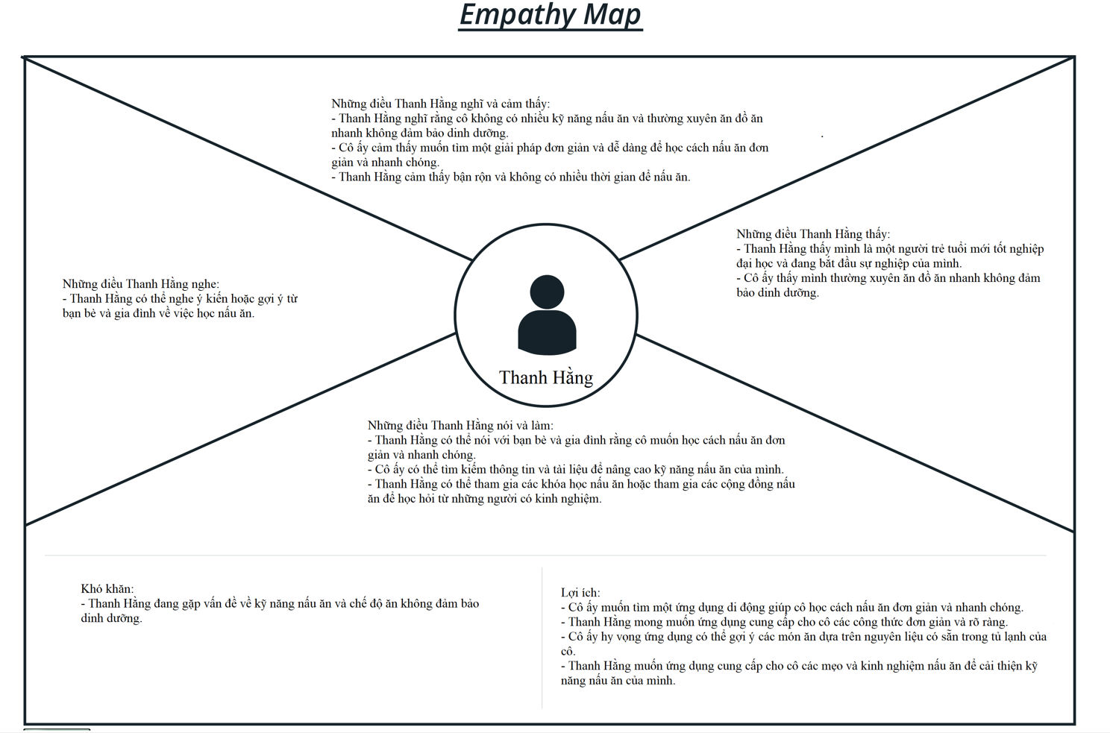
 | 1. User groups & Personas
 | 1.1. User groups
 | User group
1 | Khách hàng | Là những người bận rộn cần một công thức gợi í thức ăn , sử dụng app để quản lí thực phẩm, hay cân quan tâm đến dinh dưỡng để có được bữa ăn phù hợp
2 | Admin | Admin quản lý thông tin thức ăn bằng cách cập nhật, chỉnh sửa và xóa dữ liệu để đảm bảo độ chính xác. Họ cũng quản lý người dùng đóng vai trò quan trọng trong việc giám sát hoạt động của người dùng.
2 | Hỗ trợ khách hàng | HTKH là những người sẽ hỗ trợ cho khách hàng khi yêu cầu hỗ trợ của khách hàng được duyệt qua admin
 | 1.2 Persona
 | Thông tin cá nhân | Vấn đề | Nhu cầu
 | Tên: Minh Hải Tuổi: 35 Nghề nghiệp: Nhân viên văn phòng | Minh Hải là một người bận rộn với công việc và gia đình. Anh ta có hai con nhỏ và thường xuyên phải đảm nhận trách nhiệm nấu ăn cho gia đình. | Minh Hải muốn tìm kiếm công thức nhanh chóng và dễ dàng sử dụng những nguyên liệu có sẵn trong tủ lạnh để tiết kiệm thời gian. Anh ta cũng muốn tìm kiếm các công thức phù hợp với khẩu vị của gia đình và đảm bảo sự đa dạng trong bữa ăn hàng ngày
 | Tên: Nguyễn Thị Hương Tuổi: 40 Nghề nghiệp: Đầu bếp nhà hàng | Nguyễn Thị Hương là một đầu bếp chuyên nghiệp làm việc tại một nhà hàng cao cấp. | Hương muốn sử dụng một ứng dụng để quản lý thực đơn của nhà hàng, kiểm soát việc sử dụng nguyên liệu và giữ cho thức ăn được bảo quản ở nhiệt độ phù hợp trong tủ lạnh thông minh. Hương cũng cần một công cụ để theo dõi thông tin về nguồn gốc và chất lượng của các nguyên liệu sử dụng trong nhà hàng.
 | Tên: Phương Anh Tuổi: 20 Nghề nghiệp: PT Gym | Phương Anh là gymmer và chú trọng đến việc ăn uống và cân bằng chất dinh dưỡng. | Phương Anh cần biết lượng dinh dưỡng trong các món ăn để đáp ứng nhu cầu dinh dưỡng của quá trình tập luyện và phục hồi cơ bắp. Phương Anh muốn sử dụng một ứng dụng để tra cứu thông tin dinh dưỡng và cung cấp gợi ý thực đơn phù hợp với mục tiêu cụ thể của anh ta, bao gồm calo, protein và các chất dinh dưỡng khác.
 | Tên : Lê Hoài Phương Tuổi : 22 Nghề : Sinh viên | Phương là 1 sinh viên và không có tủ lạnh thông minh để xài áp | Phương muốn có thể kết nối app để tìm công thức nấu ăn , mặc dù không có liên kết với tủ lạnh thông minh, Phương muốn tìm các công thức phù hợp với khẩu vị của mình, ngoài ra cũng cần có công cụ để tính toán dinh dưỡng của thực phẩm

 | 1.3. User Empathy Map (in case: the software product has not been built yet)

5.Business Processes
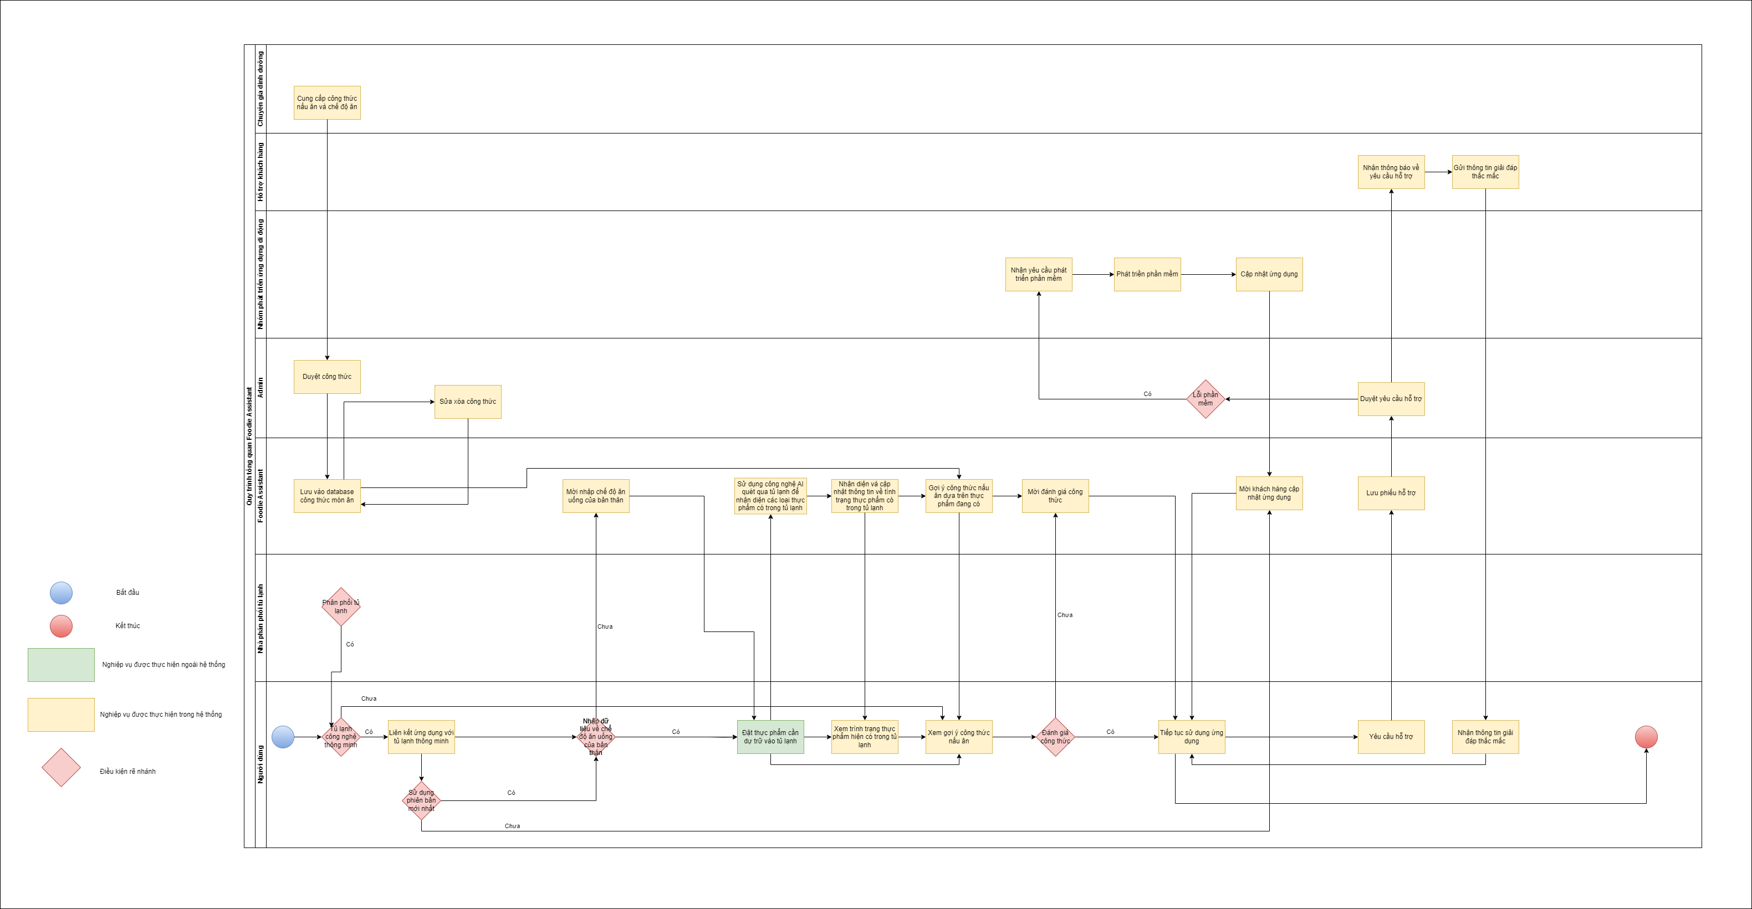
3. Khi có phần mềm của chúng ta, thì các nhóm người sử dụng họ sẽ thực hiện các công việc gì, các hoạt động hoặc nghiệp vụ gì? Có thay đổi gì so với hiện tại không? Có hoạt động nào sẽ bị thay thế, hoặc có phát sinh ra các hoạt động mới khi có phần mềm không?
Khi có phần mềm của chúng ta, các nhóm người dùng sẽ thực hiện các công việc sau: mua tủ lạnh thông minh được tích hợp cho ứng dụng mobile, đăng kí tài khoản, cập nhật dữ liệu cá nhân trên app mobile. Điều này khác xa hoàn toàn so với sử dụng tủ lạnh thông thường, khi đó người dùng chỉ mua tủ lạnh và bỏ thực phẩm dự trử vào tủ. Việc cập nhật dữ liệu cá nhân và sự giúp đỡ của AI nhận diện thực phẩm có trong tủ lạnh, các hoạt động như kiểm tra thực phẩm còn sẵn, kiểm tra hạn sử dụng của thực phẩm hay lên thực đơn dựa trên những thực phẩm hiện có cũng thay đổi.

4. Và khi có sự tham gia của phần mềm mà chúng ta xây dựng, thì những nghiệp vụ này, hoạt động này sẽ vận hành như thế nào? Ai tham gia thực hiện? Vai trò của phần mềm của chúng ta lúc này như thế nào, can thiệp vào các hoạt động nào?
Khi có sự tham gia của phầm mềm mà chúng ta xây dựng, bắt đầu từ các nhà phân phối tủ lạnh thông minh đến người dùng, họ sẽ cần phải đăng kí bản quyền phân phối. Các lập trình viên ứng dụng sẽ đảm nhiệm nhiệm vụ cập nhật ứng dụng dựa trên phản hồi của người dùng nhằm liên tục nâng cao giá trị sản phẩm. Đồng thời các chuyên gia dinh dưỡng cũng liên tục cập nhật các công thức và chế độ ăn nhằm đảm bảo có thể phù hợp với hầu hết người dùng. Các thắc mắc về sản phẩm và ứng dụng sẽ được hỗ trợ qua nhóm hỗ trợ khách hàng.

SƠ ĐỒ TỔNG QUÁT

